培训课程与考试过级
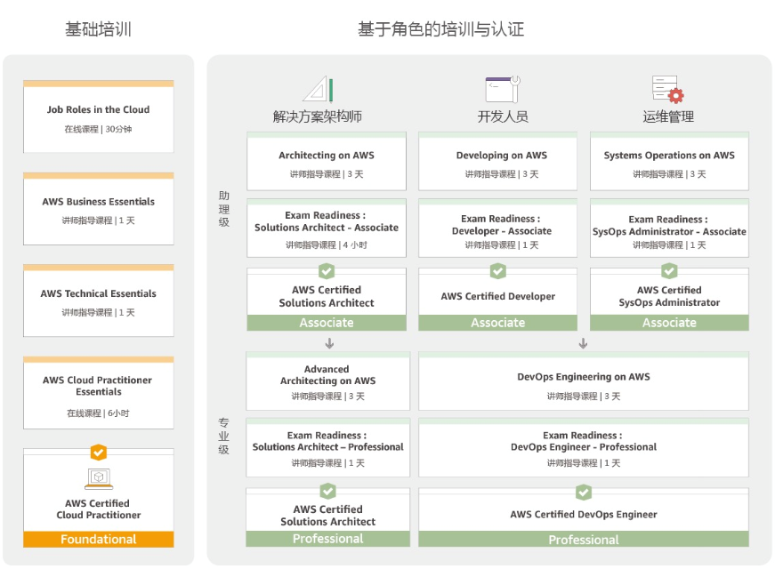
一、培训课程（Associate级认证）
No. | 培训课程 | 课程描述 | 课程目标 | 培训对象 | 先决条件 | 培训时间 | 课程大纲 | 对应认证级别
1 | AWS Technical Essentials | AWS Technical Essentials 将向您介绍 AWS 产品、服务和常见解决方案。它为您提供了进一步了解 AWS 服务 所需的基础知识，能够让您根据业务需求做出关于 IT 解决方案的更明智的决策并开始使用 AWS | •认识与 AWS 平台有关的术语和概念 •了解基本的数据中心设计概念 •认识与 AWS 平台有关的术语和概念，并了解如何使用 AWS 管理控制台。 • •了解基本的基础设施服务，包括 Amazon Virtual Private Cloud (VPC)、Amazon Elastic Compute Cloud (EC2)、Amazon Elastic Block Store (EBS)、Amazon Simple Storage Service (S3)、Auto Scaling 和 Elastic Load Balancing (ELB)。 • •了解 AWS 提供的安全措施和 AWS Identity and Access Management (IAM) 的主要概念。 • •了解 AWS 数据库服务，包括 Amazon DynamoDB 和 Amazon Relational Database Service (RDS)。 • •了解 AWS 管理工具，包括 Amazon CloudWatch 和 AWS Trusted Advisor | 需要向客户清楚介绍 AWS 服务技术优势的人员 • 有兴趣了解如何开始使用 AWS 的人员 • 有意使用 AWS 服务的系统操作管理员、解决方案架构师和开发人员 | 无 | 1天 | AWS 简介和历史 • AWS 基础设施：计算、存储和联网 • AWS 安全、身份和访问管理 • AWS 数据库 • AWS 管理工具 | AWS Certified Cloud Practitioner
2 | Developing on AWS | Developing on AWS 有助于开发人员了解如何使用 AWS SDK 开发安全、可扩展的云应 用程序。本课程提供有关如何使用代码与 AWS 交互的深入知识，涵盖主要概念、最佳实 践和问题排查提示 | •针对 Java、C#/.Net、Python 和 JavaScript 设置 AWS SDK 和开发人员凭证。 •使用 AWS SDK 与 AWS 服务交互并开发解决方案。 •将 Amazon Simple Storage Service (Amazon S3) 和 Amazon DynamoDB 用作数据存 储。 •使用 Amazon Kinesis、AWS Lambda、Amazon Simple Queue Service (Amazon SQS)、Amazon Simple Notification Service (Amazon SNS) 和 Amazon Simple Workflow Service (Amazon SWF) 集成应用程序和数据。 •使用 AWS Identity and Access Management (IAM) 进行服务身份验证。 •使用 Web Identity Framework 和 Amazon Cognito 进行用户身份验证。 •使用 Amazon ElastiCache 和 Amazon CloudFront 提高应用程序的可扩展性。 •使用 AWS Elastic Beanstalk 和 AWS CloudFormation 部署应用程序 | 中级软件开发人员 | 熟悉 AWS 服务 (注：已参加的 AWS Essentials 课程) 了解 Java或C#/.Net 或 Python | 3天 | 第 1 天：建立基础 • Developing on AWS 简介 • 选择一个数据存储 • 使用 Amazon S3 开发存储解决方案 • 使用 Amazon DynamoDB 开发灵活的 NoSQL 解决方案 第 2 天：对应用程序和数据进行事件驱动型处理 • 处理事件 • 使用 Amazon Kinesis 数据流开发事件驱动型解决方案 • 使用 Amazon SWF、Amazon SQS 和 Amazon SNS 开发事件驱动型解决方案 • 使用 AWS Lambda 开发事件驱动型解决方案 第 第 3 天：开发和部署安全、可扩展的应用程序 • 开发安全的解决方案 • 缓存信息以提高可扩展性 • 使用 Amazon CloudWatch 监控您的应用程序和 AWS 资源 • 使用 AWS Elastic Beanstalk 和 AWS CloudFormation 部署应用程序 | AWS Certified Developer
3 | Architecting on AWS | Architecting on AWS 涵盖了 AWS 的基础知识。旨在教授解决方案结构师如何通过理解 AWS 服务以及这些服 务如何适应云解决方案，优化对 AWS 云的使用。您的架构解决方案可能根据行业和企业规模大小而不同。因为任 何设计都不可能满足所有企业的要求，此课程重点关注一些 AWS 云设计模式，帮助您掌握一项服务如何适应整体 的云设计。最佳实践和已经学过的课程也会在其中涉及 | •根据 AWS 推荐的架构原则和最佳实践做出架构决策 • •使用 AWS 时展示出安全最佳实践的基本知识 • •创建云迁移路线图和计划 • •利用 AWS 服务让服务器获得扩展能力 • •创建商业连续性计划并获得高可用性 | 解决方案架构师 解决方案设计工程师 | 已参加的 AWS Essentials 课程 • 具有分布式系统工作经验 • 熟悉基本网络概念 • 具有多层架构工作经验 • 熟悉云计算概念 | 3天 | 第 1 天 • • 利用全球基础设施 • • 将本地扩展到云中 • • 在云中计算 • • 设计存储子系统 第 2 天 • • 分布式环境 • • 选择数据存储 • • 设计 Web 级媒体托管 • • 活动促进扩展 • • 基础设施即代码 第 3 天 • • 安排批量处理 • • 检查大型设计模式 • • 低成本设计 • • 针对高可用性和灾难恢复进行规划 | AWS Certified Solutions Architect
4 | System Operations on AWS | System Operations on AWS 旨在教那些承担系统管理员或开发人员运营 (DevOps) 角色的人员如何在 AWS 平台上创建可自动化且可重复的网络和系统部署。该课程包括与配置和部署相关的特定 AWS 功能和工具，以及整 个行业中用于配置和部署系统的常用方法 | •使用标准的 AWS 基础设施功能，如 Amazon Virtual Private Cloud (VPC)、Amazon Elastic Compute Cloud (EC2)、Elastic Load Balancing 以及命令行中的 Auto Scaling • •使用 AWS CloudFormation 和其它自动化技术生成可以自动化可重复的方式部署的 AWS 资源堆栈 •在 AWS 管理控制台中通过 Amazon VPC 从头开始构建功能虚拟私有网络 • •使用命令行调用部署 Amazon EC2 实例，并故障排除实例的最常见问题 • •监控 Amazon EC2 实例和其它 AWS 服务的运行状况 • •在云中管理用户身份、AWS 权限和安全性 • •在 AWS 账户中使用 Amazon CloudWatch、标记和 Trusted Advisor 管理资源消耗 • •选择并执行创建可重复使用 Amazon EC2 实例所用的最佳策略 • •配置一组在负载均衡器后启动的 Amazon EC2 实例，让系统根据需求向上和向下扩展 • •编辑和故障排除基本的 AWS CloudFormation 堆栈定义 目 | 系统管理员 软件开发人员，尤其是承担开发人员运营 (DevOps) 角色的人员 | 已参加 AWS Essentials 课程 • 软件开发或系统管理方面的背景知识 • 在命令行维护操作系统的一些经验（Linux 环境中的 shell 脚本，Windows 中的 cmd 或 PowerShell） • 联网协议的基本知识（TCP/IP、HTTP） | 3天 | 第 1 天 • • System Operations on AWS 概述 • • 在云中联网 • • 在云中计算 第 2 天 • • 在云中存储和归档 • • 在云中监控 • • 在云中管理资源消耗 第 3 天 • • 云中的配置管理 • • 在云中创建可扩展部署 • • 创建自动化可重复部署 | AWS Certified SysOps Administrator

二、认证级别

